Sheet1
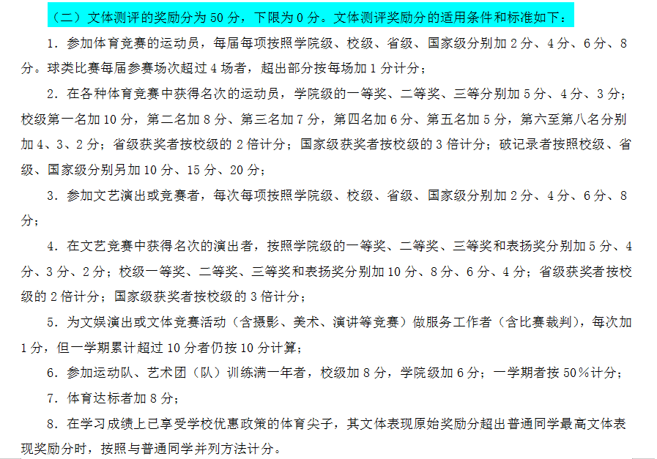
2019-2020学年戏剧艺术学院综合测评分数统计汇总表
专业：17级戏剧影视美术设计
序号 | 姓名 | 学号 | 学分加权平均分 | 智育加分/减分事项内容 | 得分 | 德育加分/减分事项内容 | 得分 | 文体加分/减分事项内容 | 得分 | 综合测评总分 | 通过率 | 平均学分绩点 | 排名 | 备注
1 | 聂子千 | 17151010 | 92.31 | 1.发表论文《大学生创新创业计划研究报告—以采用交互式教学模式的沈阳师范大学“舒适绘”为例 8分 2..省级大创项目《舒适绘》结题 颁发单位沈阳师范大学创新创业中心发证日期2019年12月 8分 | 102.31 | 无 | 60 | 1.省级2020年第十二届全国大学生广告艺术大赛辽宁省省赛二等奖2020年7月20日 16分 2.国级2020年第十二届全国大学生广告艺术大赛国赛平面优秀奖 12分 3.校级2020年（第十五届）沈阳师范大学计算机设计竞赛三等奖 6分 | 92 | 92.82 | 100.00% | 3.89 | 1
2 | 安明俐 | 17151001 | 88.60 | 1.发表论文《中国传统戏剧舞美符号语言教学研究》 7分 2.发表论文《浅谈手工皮艺制作》 8分 3.省级大创项目《传承手工皮艺坊》结题 颁发单位沈阳师范大学创新创业中心发证日期2019年12月 8分 | 98.6 | 无 | 60 |  | 50 | 86.02 | 100.00% | 3.47 | 2
3 | 郭鹤鸣 | 17151007 | 91.23 |  | 91.23 | 无 | 60 |  | 50 | 80.86 | 100.00% | 3.83 | 3
4 | 崔婷婷 | 17151004 | 89.90 |  | 89.90 | 班级团支书 4分 | 64 |  | 50 | 80.73 | 100.00% | 3.43 | 4
5 | 包娜 | 17151002 | 89.90 |  | 89.90 | 无 | 60 |  | 50 | 79.93 | 100.00% | 3.63 | 5
6 | 于心茹 | 17151015 | 89.80 |  | 89.80 | 无 | 60 |  | 50 | 79.86 | 100.00% | 3.40 | 6
7 | 李安畅 | 17151008 | 89.53 |  | 89.53 | 无 | 60 |  | 50 | 79.67 | 100.00% | 3.50 | 7
8 | 王亚雯 | 17151011 | 88.75 |  | 88.75 | 班级学习委员 2分 | 62 |  | 50 | 79.53 | 100.00% | 3.36 | 8
9 | 王佳媛 | 17151009 | 89.14 |  | 89.14 | 无 | 60 |  | 50 | 79.40 | 100.00% | 3.53 | 9
10 | 葛海朋 | 17151006 | 85.57 |  | 85.57 | 无 | 60 |  | 50 | 76.90 | 100.00% | 2.87 | 10
11 | 武勇奇 | 17151014 | 84.03 |  | 84.03 | 班级班长 4分 | 64 |  | 50 | 76.62 | 96.77% | 3.06 | 11
12 | 王钇澎 | 17151012 | 84.21 |  | 84.21 | 无 | 60 |  | 50 | 75.95 | 100.00% | 3.08 | 12
13 | 张守岩 | 17151017 | 83.73 |  | 83.73 | 无 | 60 |  | 50 | 75.61 | 100.00% | 2.93 | 13
14 | 吴坤泽 | 17151013 | 82.09 |  | 82.09 | 无 | 60 |  | 50 | 74.46 | 93.75% | 3.06 | 14
15 | 喻智超 | 17151016 | 80.63 |  | 80.63 | 无 | 60 |  | 50 | 73.44 | 100.00% | 2.57 | 15
16 | 房一桐 | 17151005 | 80.21 |  | 80.21 | 无 | 60 |  | 50 | 73.15 | 97.37% | 2.68 | 16
17 | 陈伟 | 17151003 | 50.69 |  | 50.69 | 班级班长 4分 | 64 |  | 50 | 53.28 | 61.54% | 1.08 | 17

